GAMEPLAY
Là tính năng HỖ TRỢ USER ĐÃ OFF GAME LÂU NGÀY
Tạo 1 bất ngờ nho nhỏ khi User quay trở lại, từ đó có thêm niềm vui để tiếp tục ở lại gắn bó với game.
=> Giảm churn rate
WELCOME BACK GIFTS

Gameplay

- Hệ thống sẽ bắt đầu check ngẫu nhiên số ngày User offline trong các range mà GD đưa ra
Ví dụ: 1-3 ngày, 4-7 ngày, 8-15 ngày, 16-30 ngày, 31-60 ngày, 61-90 ngày
- Sau đó sẽ pop up quà tặng Welcome back tương ứng
=> Quà chỉ có giá trị mang tính chất động viên, khích lệ User ở lại với game: Vàng & Exp
- Trường hợp User nhận quà xong, hệ thống sẽ reset random min - max ngày, sau đó mới check lại
- Phần thưởng sẽ chuyển vào hộp thư

Sheet1
UI FLOW

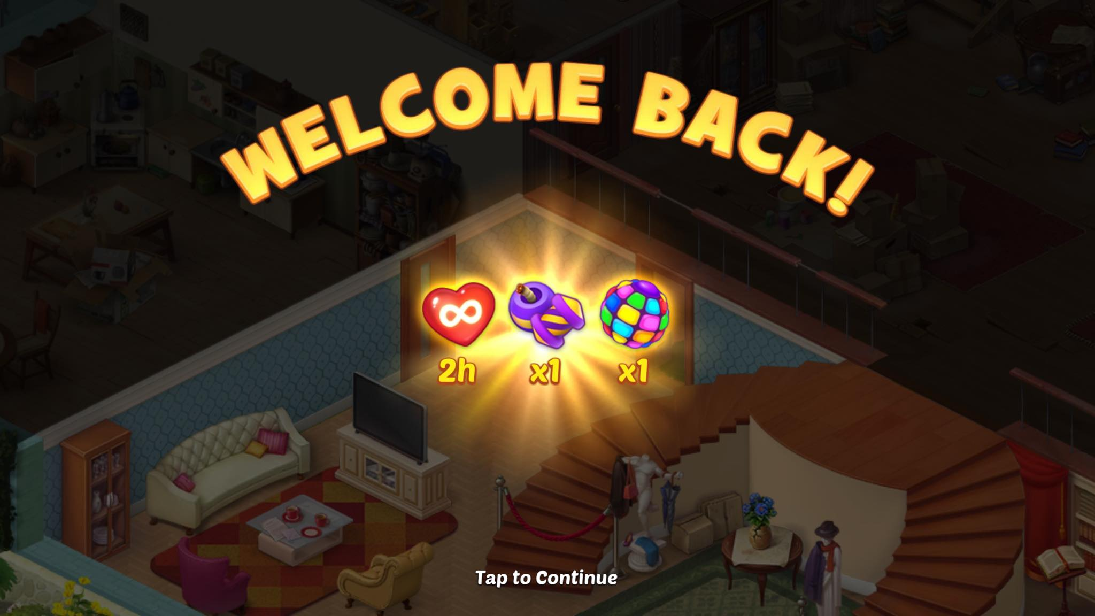
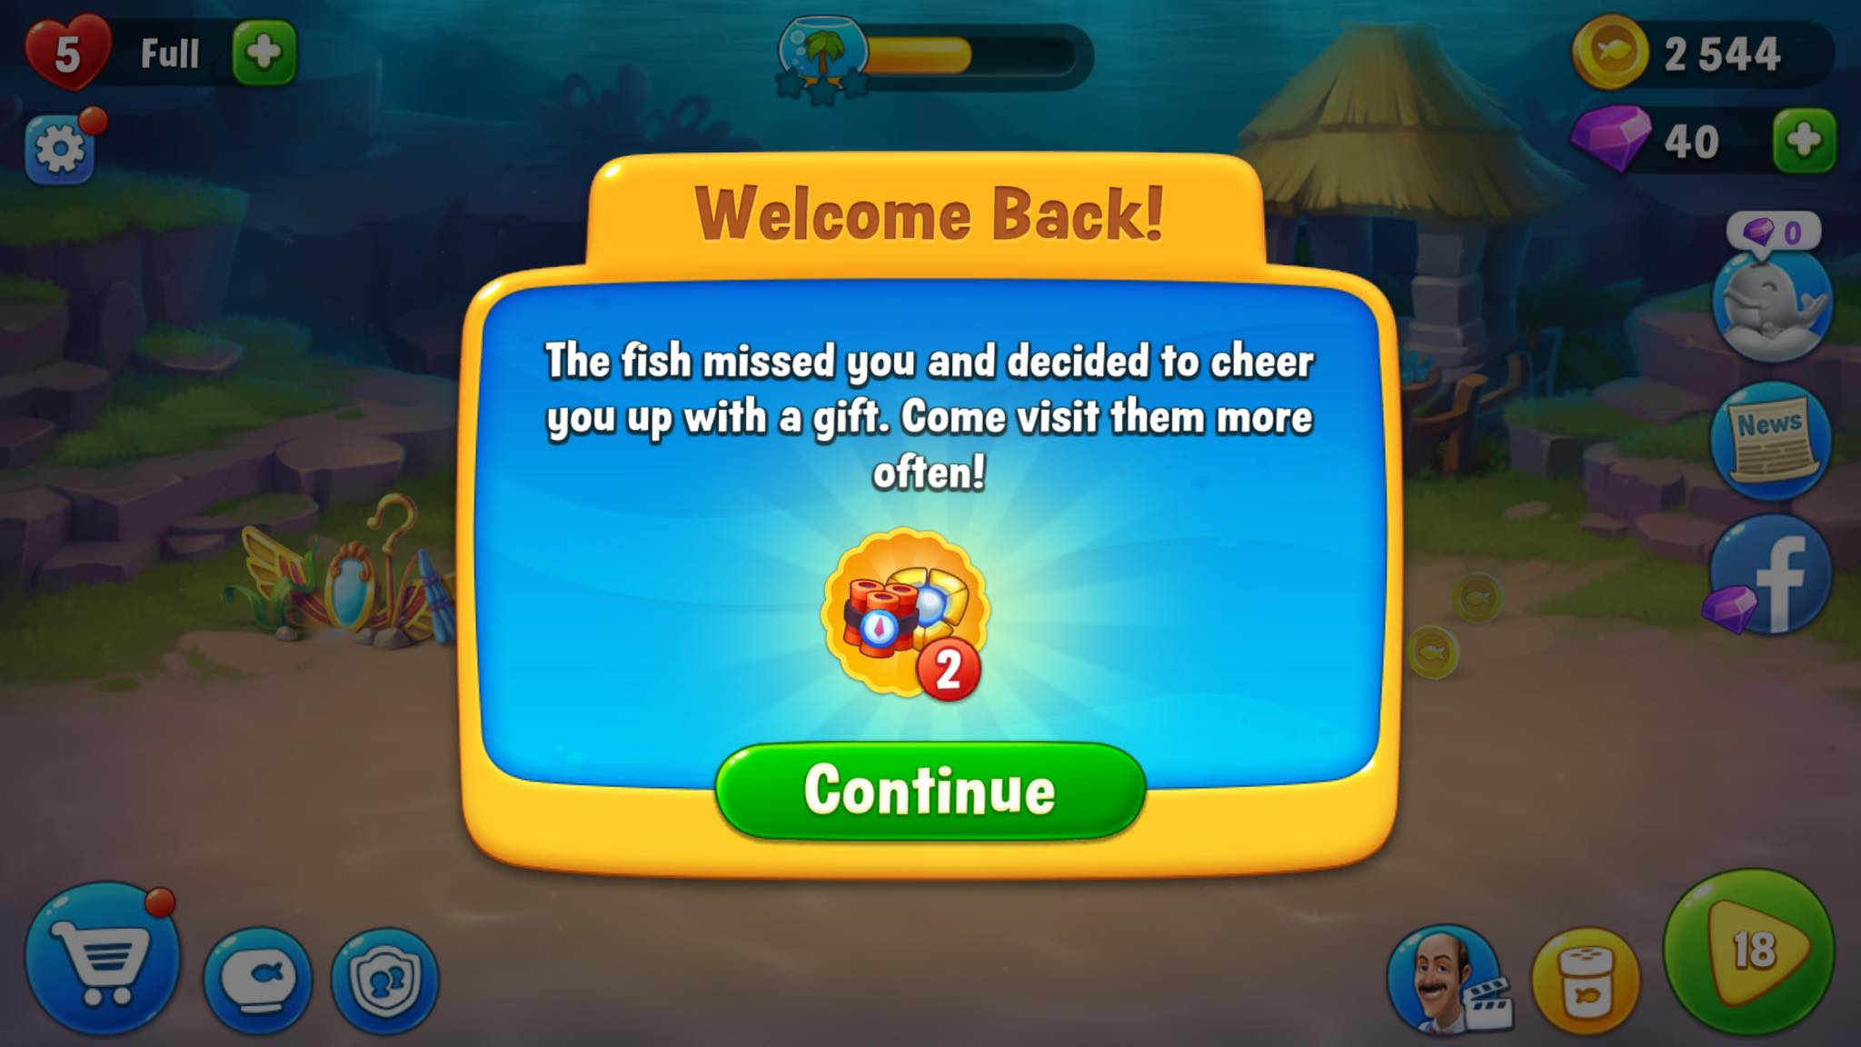

Khi User login vào game sau khoảng thời gian offline check theo data, hệ thống sẽ pop up nhận quà
=> Pop up này hiển thị đầu tiên, sau đó mới đến các pop up khác
=> Yêu cầu Thiết kế: Pop up gọn gàng, tươi sáng, có thể có thêm NPC chào mừng, tạo niềm vui nhận thưởng cho User

